PETON零食
图片 | 名称 | 规格 | 简介 | 箱规 | 最低零售价 | 批发价 | 活动
Bone Broth 骨汤系列
 | Bone Broth冻干兔骨汤 | 30g | 原料仅用兔骨汤，国内首创，快速复水变骨汤，也可做零食干吃 | 60 | 44.9 | 27 | 10送2
 | Bone Broth冻干猪骨汤 | 30g | 原料仅用猪骨汤，国内首创，快速复水变骨汤，也可做零食干吃 | 60 | 39.9 | 24 | 10送2
 | Bone Broth冻干鸭骨汤 | 35g | 原料仅用鸭骨汤，国内首创，快速复水变骨汤，也可做零食干吃 | 60 | 34.9 | 21 | 10送2
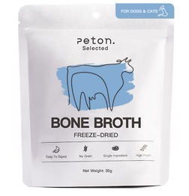 | Bone Broth冻干牛骨汤 | 35g | 原料仅用牛骨汤，国内首创，快速复水变骨汤，也可做零食干吃 | 60 | 34.9 | 21 | 10送2
 | Bone Broth冻干鸡骨汤 | 35g | 原料仅用鸡骨汤，国内首创，快速复水变骨汤，也可做零食干吃 | 60 | 34.9 | 21 | 10送2
 | Broth鸡骨汤 | 150ml | 单一原料熬制，不含添加剂，一汤三吃，4度可成果冻，0度可成冰沙 | 60 | 19.9 | 12 | 10送2
 | Broth牛骨汤 | 150ml |  | 60 | 19.9 | 12 | 10送2
Freeze Dried 冻干系列 |  |  |  |  |  |  |  | 小计
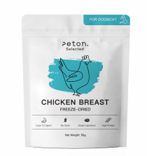 | Chicken Breast 冻干鸡胸肉 | 50g | 高蛋白，脂肪 | 40 | 29.9 | 18.00 | 10送2 | #VALUE!
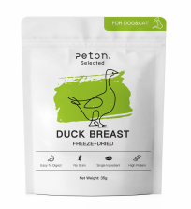 | Duck Breast 冻干鸭胸肉 | 35g | 鸭肉性凉，去火 | 40 | 29.9 | 18.00 | 10送2 | #VALUE!
 | Chicken Heart 冻干鸡心 | 35g | 提供蛋白质，牛磺酸氨基酸，维生素A | 40 | 34.9 | 21.00 | 10送2 | #VALUE!
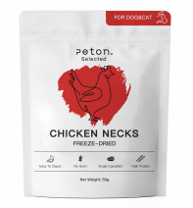 | Chicken Neck 冻干鸡脖子 | 50g | 酥脆口感，犬猫通用，洁牙利器 | 40 | 29.9 | 18.00 | 10送2 | #VALUE!
 | Beef Liver 冻干牛肝粒 | 60g | 补充大量维生素，含有丰富的血红素铁 | 40 | 23.9 | 14.50 | 10送2 | #VALUE!
 | YOGURT冻干酸奶 | 30g | 4种菌种，额外添加鸡肉 | 40 | 34.9 | 21.00 | 10送2
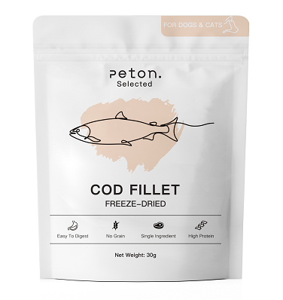 | Cod Fillet冻干鳕鱼 | 30g | 高蛋白低脂肪的鱼类，易于吸收 | 40 | 34.9 | 21.00 | 10送2
Air Dried 风干系列 |  |  |  |  |  |  |  |  | Subtotal | ¥0.00
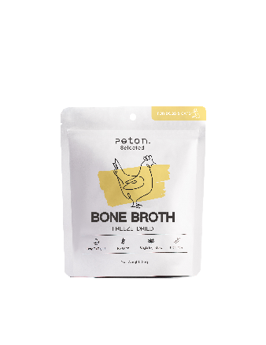 | 风干鸭肉条 | 50g | 食用美味，奖励零食 | 40 | 29.9 | 18.00 | 10送2 |  | 43 | #VALUE!
 | 风干鸭脖 | 35g （一根） | 食用美味，减少牙菌斑的形成，磨牙好帮手 | 40 | 15.9 | 9.50 | 10送2 |  | 43 | #VALUE!
 | 风干鸭翅 | 40g （2只） | 食用美味，减少牙菌斑的形成，磨牙好帮手 | 40 | 19.9 | 12.00 | 10送2
Steamed 蒸煮系列 |  |  |  |  |  |  |  |  |  |  |  | #VALUE!
 | 蒸煮鸡胸肉 | 35g | 精选优质肉类进行加工，快速方便，适口性极佳，可作为奖赏与配餐。 | 60 | 9.9 | 6.00 | 10送2
 | 蒸煮鸭胸肉 | 30g |  | 60 | 9.9 | 6.00 | 10送2
 | 蒸煮牛肉 | 35g |  | 60 | 16.9 | 10.00 | 10送2
Support 营养膳食粉系列 |  |  |  |  |  |  |  |  |  |  | 0
 | 莓粉 | 100g | 三种莓，抗氧化，改善视力，丰富膳食纤维预防泌尿系统问题，多效呵护 | 40 | 98 | 58 | 3送1
 | 菌菇免疫粉 | 100g | 抗炎，抗癌，抗肿瘤，增强免疫力，促进代谢，维护体细胞 | 40 | 118 | 70 | 3送1
 | 菌菇关节粉 | 100g | 抗炎，对抗自由基，增强免疫力，保护关节，对关节的作用具有持久性 | 40 | 98 | 58 | 3送1
 | 肠胃保护粉 | 100g | 纯植物原料，天然的“缓和药”，中和胃酸，改善肠胃，帮助改善便血、粘膜便 | 40 | 98 | 58 | 3送1

